ต.ค.68
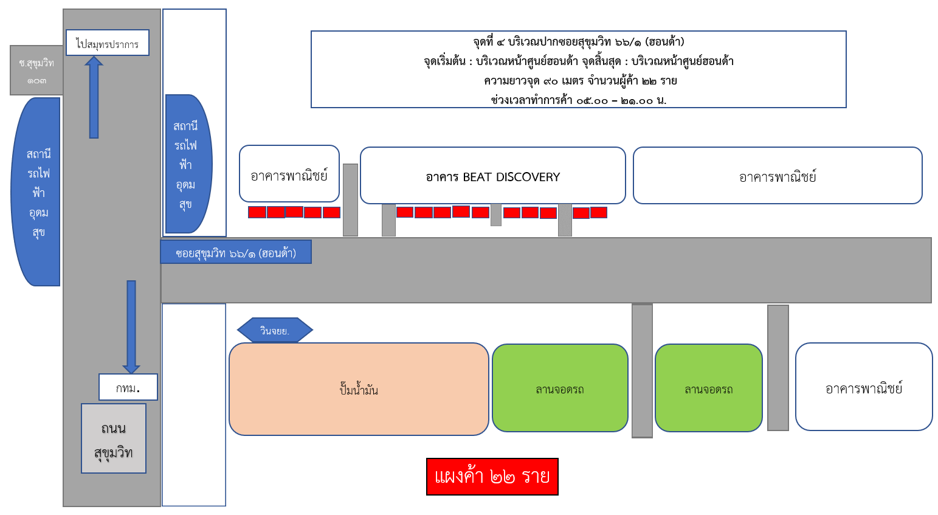
ข้อมูลผังแผงค้าในจุดผ่อนผัน ในเขตกรุงเทพมหานคร
ประจำปีงบประมาณ พ.ศ. 2569 สำนักงานเขตบางนา
เดือนตุลาคม 2568
 |  | ข้อมูล ณ วันที่ 31 ตุลาคม 2568
ที่ | พื้นที่ทำการค้า | จำนวนผู้ค้า
 |  | รายเดิม | รายใหม่
1 | หน้าห้างสรรพสินค้าบิ๊กซีบางนา | 20 | 0
2 | หน้าเดอะเครน ตรงข้ามห้างสรรพสินค้าเซ็นทรัลบางนา | 13 | 0
3 | ปากซอยสุขุมวิท 107 (แบริ่ง) | 13 | 0
4 | ปากซอยสุขุมวิท 66/1 (ฮอนด้า) | 22 | 0
รวมทั้งสิ้น |  | 68 | 0

แผนผังสังเขปแสดงพื้นที่ทำการค้าในจุดผ่อนผัน

จุดที่ 1 : หน้าห้างสรรพสินค้าบิ๊กซีบางนา
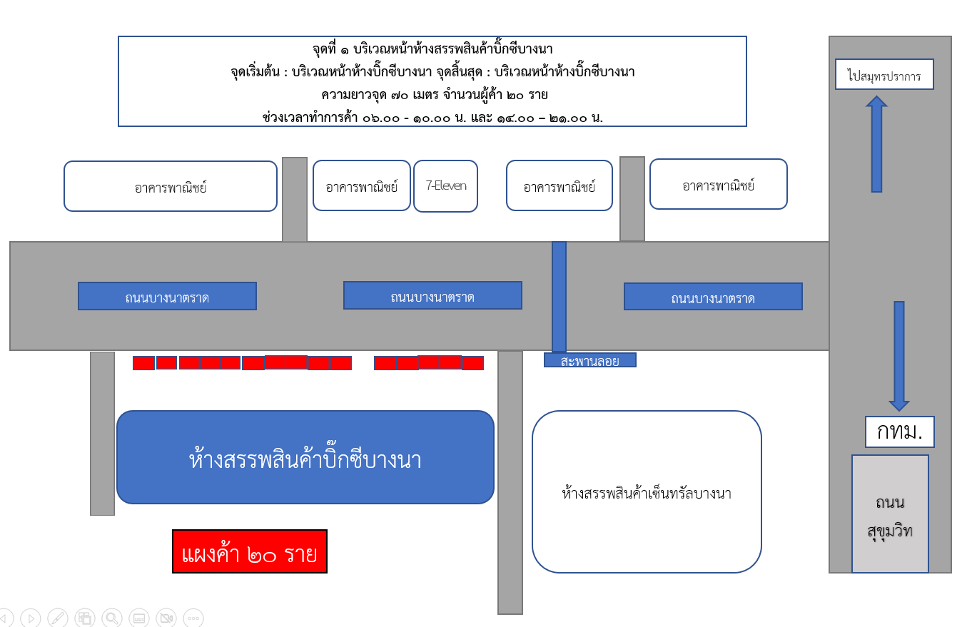

จุดที่ 2 : หน้าเดอะเครน ตรงข้ามห้างสรรพสินค้าเซ็นทรัลบางนา
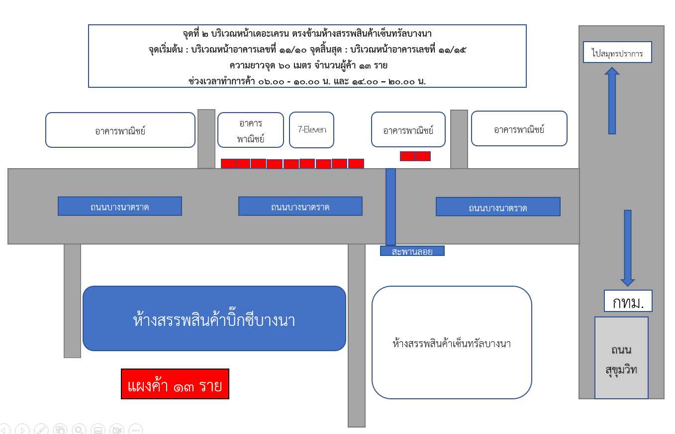

จุดที่ 3 : ปากซอยสุขุมวิท 107 (แบริ่ง)
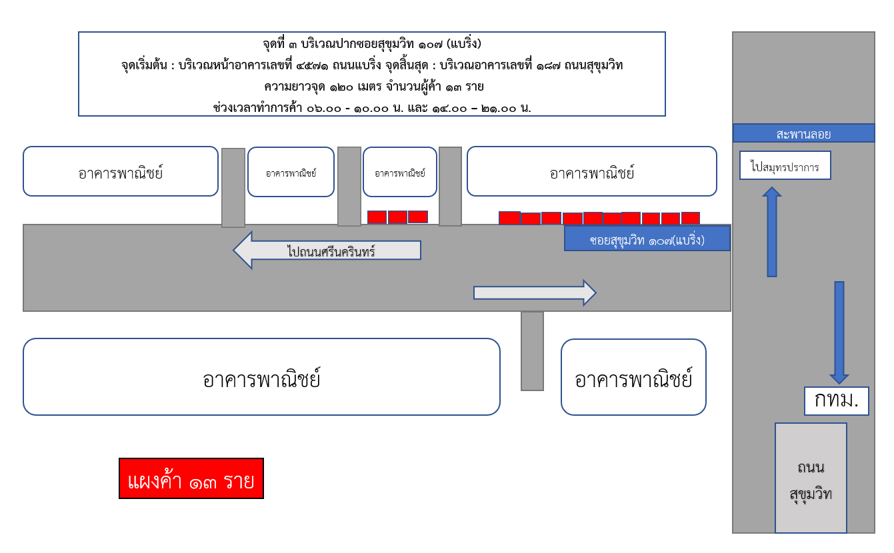

จุดที่ 4 : ปากซอยสุขุมวิท 66/1 (ฮอนด้า)

